13-Febrero_2025
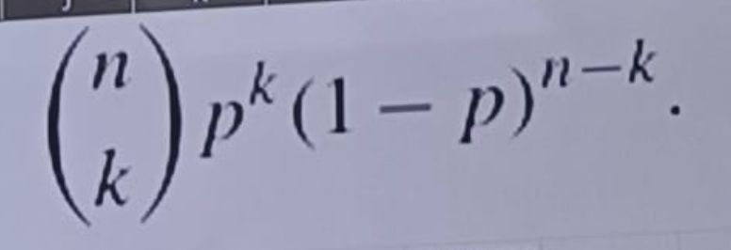

 |  |  |  |  |  | Canales

l | nA | A | nB | B |  | Ejercicio 1 |  |  |  |  | l = numero de espacios que se pueden transmitir
1 | 2 | 0,1
2 | 4 | 0,0 |  |  |  | Problema a)
 |  |  |  |  |  | l | nA | A | nB | B | l | nA^ | A^ | nB^ | B^
 |  |  |  |  |  | 1 | 2 | 0,1 | 3 | 0,1,* | 1 | - | - | - | -
 |  |  |  |  |  | 2 | 4 | 00,01,10,11 | 9 | 00,01,0*,.....,** | 2 | - | - | - | -
 |  |  |  |  |  | 3 | 8 | 000,....,111 | 27 | 000,....,*** | 3 | - | - | - | -
 |  |  |  |  |  |  |  |  |  |  | 4 | 2 | 0000, 1111 | 81 | 0000,...., **** | ****
 |  |  |  |  |  |  | 3^l:2^l |  |  |  | 5 | 2 | 0000, 1111 | 81 | 0000,...., **** | ****
 |  |  |  |  |  |  |  |  |  |  | 6 | 2 | 0000, 1111 | 81 | 0000,...., **** | ****
 |  |  |  |  |  |  |  |  |  |  | 7 | 2 | 0000, 1111 | 81 | 0000,...., **** | ****
 |  |  |  |  |  |  |  |  |  |  | 8 | 4 | 0000 0000, ... ,1111 1111 | 6561 | 0000 0000, ...., **** **** | **** ****
 |  |  |  |  |  | #
 |  |  |  |  |  | **
 |  |  |  |  |  | 0 |  |  |  |  |  |  | 3^(4*piso(l/4)):2^piso(l/4)
 |  |  |  |  |  | 0#
 |  |  |  |  |  | #0 |  |  |  |  |  |  | piso = math.floor()
 |  |  |  |  |  | ##

 | A: { #, $, %, &, ! }
 | B: { !, ##, &&, $$$, %%%% }

 | l | nA | A | nB | B
 | 1 | 5 | #, $, %, &, ! | 1 | !
 | 2 | 25 | ##, $$, %% ... !! | 3 | !!, ##, &&
 | 3 | 125 | ###, $$$ ... !!! | 6 | !##, ##!, !&&, &&!, !!!, $$$ |  | Programa que lo haga hasta 8
 | 4 | 625 | ####, $$$$, ... !!!! | 12 | !!!!, $$$!, !$$$, ####, $$##, ##$$, &&&&, %%%%, !!##, ##!!, !!&&, &&!!

 | Matriz de probabilidad de transicion de entrada cando la entrada y salida son binarias
 |  | 0 | 1
 | 0 | q00 | q01
 | 1 | q10 | q11

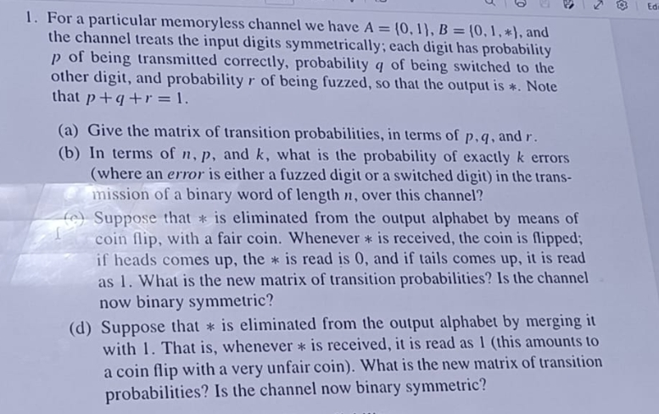

 |  |  |  |  |  |  | dimension 3 x 3

 |  |  |  |  |  | a) |  | 0 | 1 | *
 |  |  |  |  |  |  | 0 | p | q | r
 |  |  |  |  |  |  | 1 | q | p | r

 |  |  |  |  |  | c) |  | 0 | 1
 |  |  |  |  |  |  | 0 | p+r/2 | q+r/2
 |  |  |  |  |  |  | 1 | q+r/2 | p+r/2

 |  |  |  |  |  | d) |  | 0 | 1
 |  |  |  |  |  |  | 0 | p | q + r
 |  |  |  |  |  |  | 1 | q | p + r

 |  |  |  |  |  | b)
 |  |  |  |  |  |  |  | (1 - p) ^ k
 |  |  |  |  |  |  | (n, k) | ( q + r) ^ k | p ^ (n - k)

20-Febrero-2025
Frecuencias de entrada

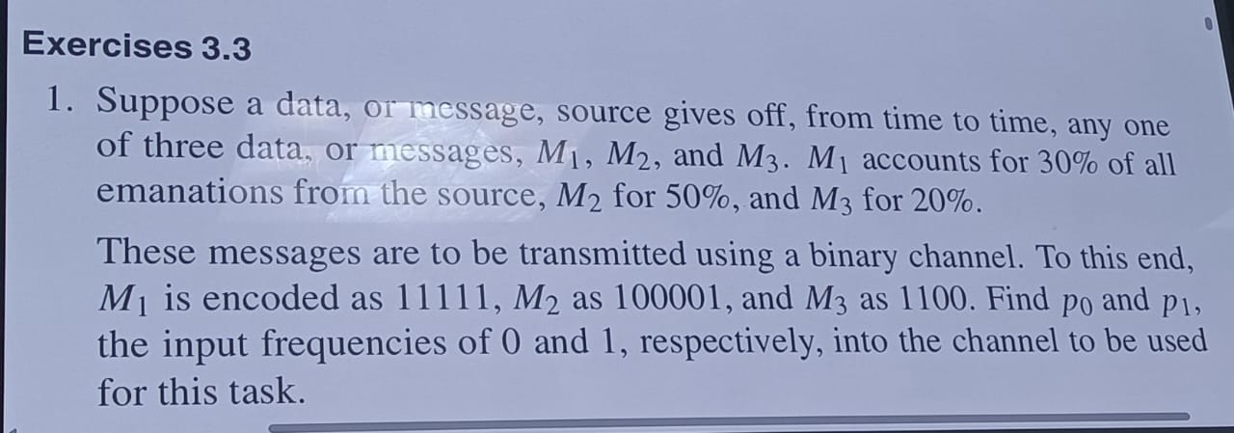

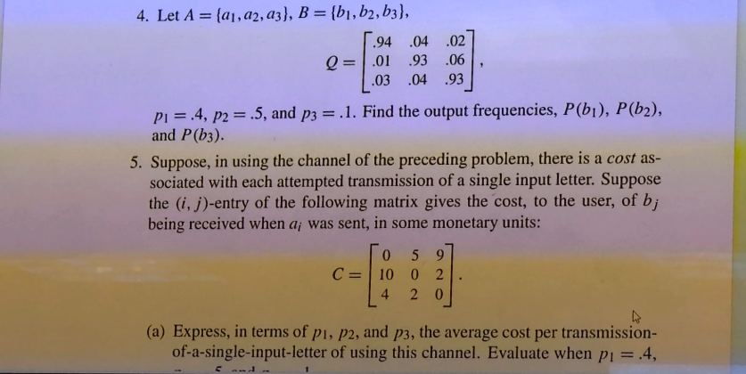
 |  |  |  |  | C1 | C2
 |  |  | M1 | 0.3 | 0 | 1
 |  |  | M2 | 0.5 | 0.66666666667 | 0.33333333333
 |  |  | M3 | 0.2 | 0.5 | 0.5
 |  |  |  |  | 0.43333333333 | 0.56666666667 | 1
 |  |  |  |  | P0 | P1

 |  |  | pi | Q | b1 | b2 | b3
 |  |  | 0.4 | a1 | 0.94 | 0.04 | 0.02
 |  |  | 0.5 | a2 | 0.01 | 0.93 | 0.06
 |  |  | 0.1 | a3 | 0.03 | 0.04 | 0.93

 |  |  |  |  | b1 | b2 | b3
 |  |  |  | a1 | 0.376 | 0.016 | 0.008 | 0.4
 |  |  |  | a2 | 0.005 | 0.465 | 0.03 | 0.5
 |  |  |  | a4 | 0.003 | 0.004 | 0.093 | 0.1
 |  |  |  |  | 0.384 | 0.485 | 0.131 | 1
 |  |  | La matriz se lee como: de la entrada a, x% sale como b

Capacidad de canal
capacidad del carnal
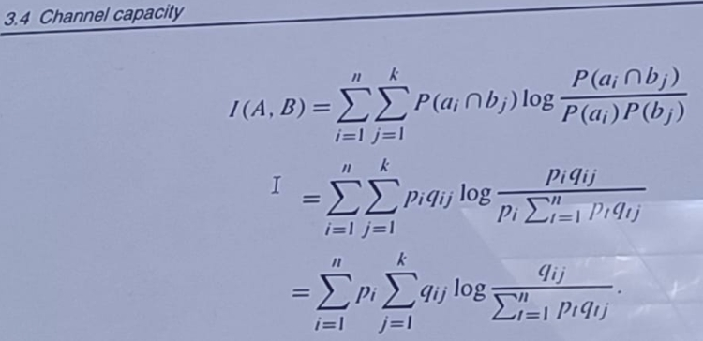

 |  |  | pi | Q | b1 | b2 | b3 |  | pi | Q | b1 | b2 | b3
 |  |  | 0.4 | a1 | 0.94 | 0.04 | 0.02 |  | 0.4 | a1 | 1.2140611791 | -0.14399651369 | -0.054229898133 | 1.0158347673 | 0.40633390691
 |  |  | 0.5 | a2 | 0.01 | 0.93 | 0.06 |  | 0.5 | a2 | -0.052630344058 | 0.8734987511 | -0.067591944356 | 0.75327646268 | 0.37663823134
 |  |  | 0.1 | a3 | 0.03 | 0.04 | 0.93 |  | 0.1 | a3 | -0.11034215715 | -0.14399651369 | 2.6297274311 | 2.3753887603 | 0.23753887603
 |  |  |  |  |  |  |  |  |  |  |  |  |  | Cantidad que se envia en esas condiciones a travez del canal | 1.0205110143 | I(A,B)
 |  |  |  |  |  |  |  |  |  |  |  |  |  |  | bits/caracter

 |  |  | Log2 porque es transmision de datos

 | i=1 | i=1 |  |  |  | i=1
 | j=1 | j=2 |  |  |  | j=3
 | q11 * log2 ( q11 / ( p1q11 + p2q21 + p3q31) ) | q12 * log2 ( q12 / ( p1q12 + p2q22 + p3q32) ) |  |  |  | q13 * log2 ( q13 / ( p1q13 + p2q23 + p3q33) )

 | i=2 | i=2 |  |  |  | i=2
 | j=1 | j=2 |  |  |  | j=3
 | q21 * log2 ( q21 / ( p1q11 + p2q21 + p3q31) ) | q22 * log2 ( q22 / ( p1q12 + p2q22 + p3q32) ) |  |  |  | q23 * log2 ( q23 / ( p1q13 + p2q23 + p3q33) )

 | i=3 | i=3 |  |  |  | i=3
 | j=1 | j=2 |  |  |  | j=3
 | q31 * log2 ( q31 / ( p1q11 + p2q21 + p3q31) ) | q32 * log2 ( q22 / ( p1q12 + p2q22 + p3q32) ) |  |  |  | q33 * log2 ( q33 / ( p1q13 + p2q23 + p3q33) )

27-Febrero-2025
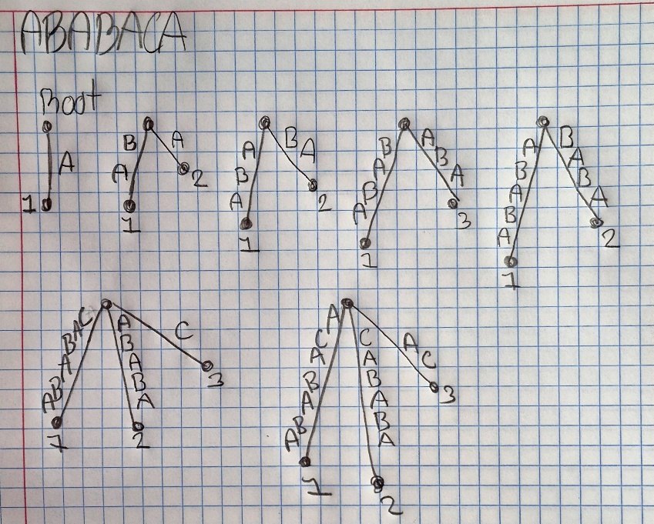
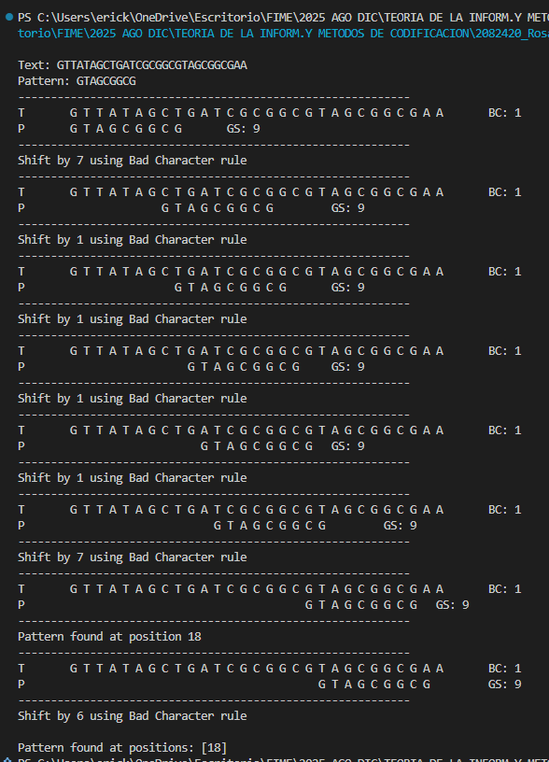
Metodos de acoplamiento

Boyer-Moore

Regla del mal caracter
Regla del buen sufijo
Antes hay que hacer un arbol de sufijo

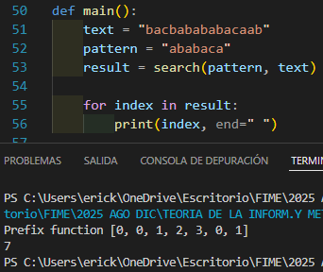

KMP Knuth Morris Prat
La potencia se actualiza una iteracion despues

Arbol de sufijo
ABABACA

